Sheet1
OCR 인식률 테스트

이미지 | 텍스트 | Tesseract |  | 네이버 클로바 | 카카오 비전 | 구글 비전
 |  | kor | kor+eng
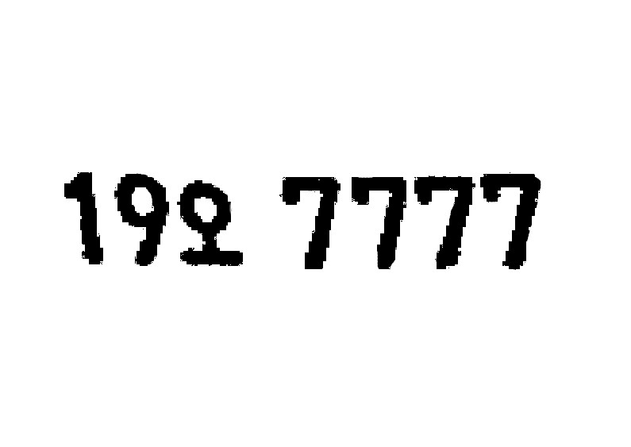 | 19오 7777 | 19오 79777 | 19오 7777 | 19오 7777 | 19오 7777 | 192 7777
 | 43보 4106 | 43보 4106 | 43보 4106 | 43보 4106 | 43보 4106 | 43 4106
 | 14허 6631 | 148 6631 | 140 6631 | 4허 6631 | 4허 6631 | 14
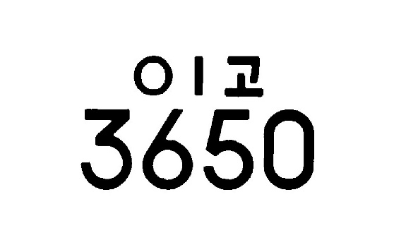 | 01고 3650 | (이고 2050 | 0Ia 5650 | 고 3650 | O고 3650 | 01고 3650
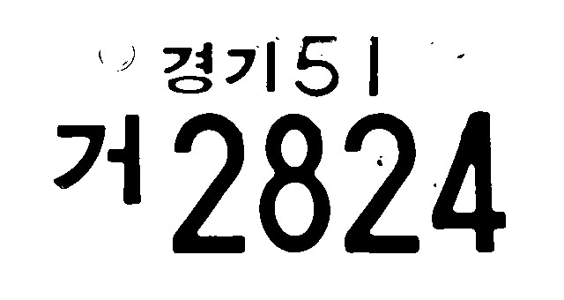 | 경기51 거2824 | 거2824 | 19824 | 경기5I 거28 4 | 경기도 거2824 | 경기51 거2824
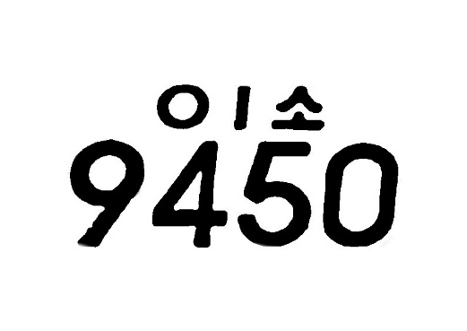 | 01소 9450 | 실패 | 실패 | 소 450 | 9450 | 01소 9450

